Баг-репорты
Задание №1. Баг-репорты для веб-приложения Яндекс.Самокат, вне тестовая документация
Ссылка на чек-листы https://docs.google.com/spreadsheets/d/10aVvNyFDX7dMqNSqWWq2FQI0weWk-fFg_VZGzkw0JfQ/edit?usp=sharing
Тестовый стенд веб-приложения: https://6286f388-8587-49df-a388-542b5c8a1ea8.serverhub.praktikum-services.ru/
ID | Название БР | Статус | Приоритет | Предусловия | Шаги воспроизведения | Ожидаемый результат | Фактический результат | Окружение | дополнительно
BUG-1 | Поле «Имя» не принимает значение с символом дефис( валидный символ) | Открыт | Желательный | 1. Открыта форма «Для кого самокат». | 1. В поле «Имя» ввести значение «Анна-Мария» . 2. Нажать кнопку «Дальше». | Система принимает значение, переход на форму «Про аренду» выполняется без ошибок. | Поле подсвечивается красным, появляется сообщение «Введите корректное имя», переход на следующую форму заблокирован. | Яндекс.Браузер 142.0.7444.1216 Версия 25.12.4.1216 (64-bit), Windows 10 Разрешение экрана : 1280*720 Google Chrome Версия: 145.0.7632.110 (официальная сборка) (64 бит), Windows 10 Разрешение экрана: 1920*1080 | 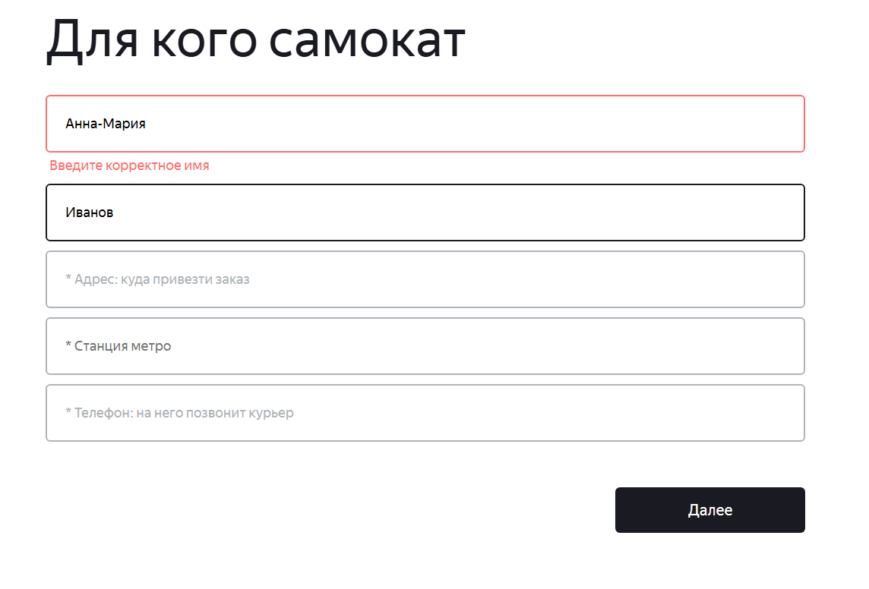
BUG-2 | Поле «Фамилия» принимает значение длиной 16 символов (превышение) | Открыт | Желательный | 1. Открыта форма «Для кого самокат». | 1. В поле «Фамилия» ввести «Оченьдлиннаяфами» (16 символов). 2. Нажать кнопку «Дальше». | Поле подсвечивается красным, появляется сообщение «Введите корректную фамилию», переход заблокирован. | Система принимает значение, переход на следующую форму выполняется. | Яндекс.Браузер 142.0.7444.1216 Версия 25.12.4.1216 (64-bit), Windows 10 Разрешение экрана : 1280*720 Google Chrome Версия: 145.0.7632.110 (официальная сборка) (64 бит), Windows 10 Разрешение экрана: 1920*1080
BUG-3 | Поле «Адрес» не принимает валидное значение длиной 50 символов | Открыт | Желательный | 1. Открыта форма «Для кого самокат». | 1. В поле «Фамилия» ввести ул. ОченьдлиннаяназваниеулицывМоскведомстоцифрами (50 символов ) 2. Нажать кнопку «Дальше». | Поле "Адрес" система принимает валидное значение длиной ул. ОченьдлиннаяназваниеулицывМоскведомстоцифрами (50 символов ) | Поле «Адрес» не принимает валидное значение длиной 50 символов | Яндекс.Браузер 142.0.7444.1216 Версия 25.12.4.1216 (64-bit), Windows 10 Разрешение экрана : 1280*720 Google Chrome Версия: 145.0.7632.110 (официальная сборка) (64 бит), Windows 10 Разрешение экрана: 1920*1080 | 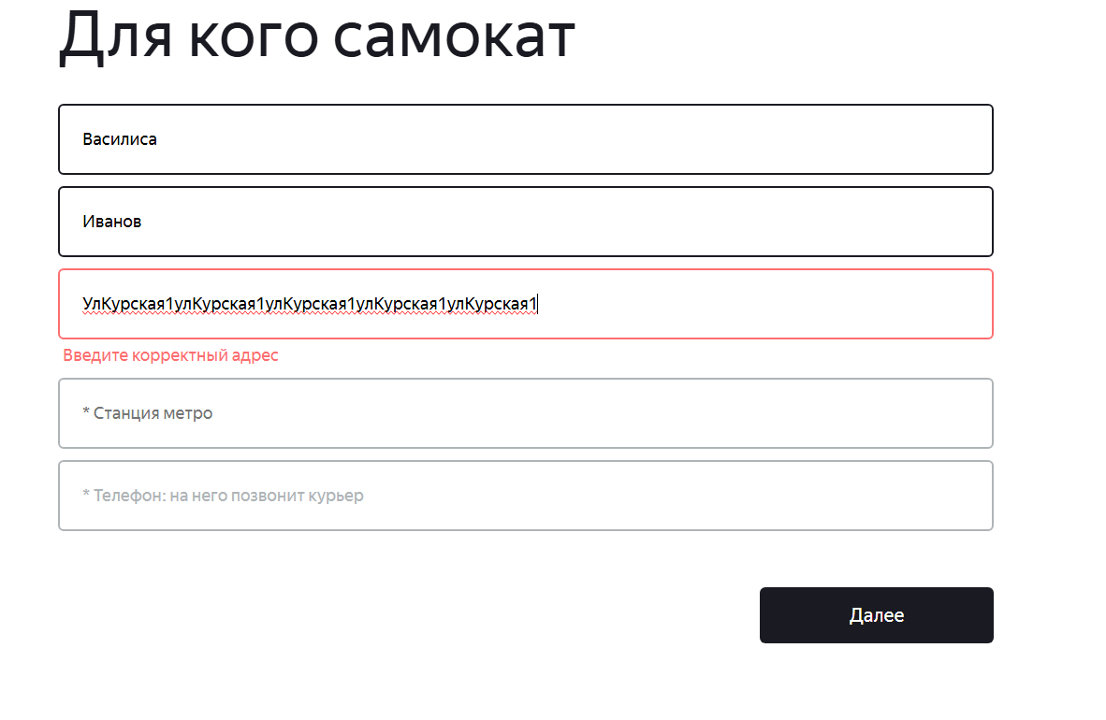
BUG-4 | Поле «Адрес» принимает пустое значение (обязательное поле) | Открыт | Критический | 1. Открыта форма «Для кого самокат». | 1. Оставить поле «Адрес» пустым. 2. Заполнить остальные обязательные поля валидными данными. 3. Нажать кнопку «Дальше». | Поле подсвечивается красным, появляется сообщение «Введите корректный адрес», переход заблокирован. | Система позволяет перейти на следующую форму, несмотря на пустой адрес. | Яндекс.Браузер 142.0.7444.1216 Версия 25.12.4.1216 (64-bit), Windows 10 Разрешение экрана : 1280*720 Google Chrome Версия: 145.0.7632.110 (официальная сборка) (64 бит), Windows 10 Разрешение экрана: 1920*1080
BUG-5 | При выборе станции метро «Бульвар Адмирала Ушакова» подставляется другая станция | Открыт | Критический | 1. Открыта форма «Для кого самокат». 2. В поле «Станция метро» ввести «Бульвар Адмирала Ушакова». | 1. В саджесте выбрать станцию «Бульвар Адмирала Ушакова». 2. Нажать кнопку «Дальше». | В поле подставляется выбранная станция, дальнейшие действия выполняются корректно. | После выбора в поле отображается другая станция (например, «Бульвар Рокоссовского»). | Яндекс.Браузер 142.0.7444.1216 Версия 25.12.4.1216 (64-bit), Windows 10 Разрешение экрана : 1280*720 Google Chrome Версия: 145.0.7632.110 (официальная сборка) (64 бит), Windows 10 Разрешение экрана: 1920*1080
BUG-6 | Поле «Телефон» принимает значение «+791612345676» (13символов, 12 цифр после «+») | Открыт | Желательный | 1. Открыта форма «Для кого самокат». | 1. В поле «Телефон» ввести значение «+791612345676» (13символов, 12 цифр после «+» 2. Нажать кнопку «Дальше». | Поле подсвечивается красным, появляется сообщение «Введите корректный телефон», переход на следующую форму заблокирован. | Система принимает значение, переход на форму «Про аренду» выполняется без ошибок. | Яндекс.Браузер 142.0.7444.1216 Версия 25.12.4.1216 (64-bit), Windows 10 Разрешение экрана : 1280*720 Google Chrome Версия: 145.0.7632.110 (официальная сборка) (64 бит), Windows 10 Разрешение экрана: 1920*1080
BUG-7 | В календаре поля «Когда привезти самокат» доступна для выбора сегодняшняя дата | Открыт | Желательный | 1. Открыта форма «Про аренду». | 1. Нажать на поле «Когда привезти самокат». 2. В открывшемся календаре попытаться выбрать сегодняшнюю дату. | Сегодняшняя дата должна быть неактивна (серая) и недоступна для выбора. | Сегодняшняя дата активна и выбирается. | Яндекс.Браузер 142.0.7444.1216 Версия 25.12.4.1216 (64-bit), Windows 10 Разрешение экрана : 1280*720 Google Chrome Версия: 145.0.7632.110 (официальная сборка) (64 бит), Windows 10 Разрешение экрана: 1920*1080
BUG-9 | Пустое поле «Когда привезти самокат» не подсвечивается ошибкой при попытке заказа | Открыт | Желательный | 1. Открыта форма «Про аренду». 2. Поле «Когда привезти самокат» оставлено пустым. 3. Остальные обязательные поля заполнены валидно. | 1. Нажать кнопку «Заказать». | Поле должно подсветиться красным, появиться сообщение «Введите корректную дату», заказ не должен оформляться. | Поле не подсвечивается красным, не появляется сообщение «Введите корректную дату» | Яндекс.Браузер 142.0.7444.1216 Версия 25.12.4.1216 (64-bit), Windows 10 Разрешение экрана : 1280*720 Google Chrome Версия: 145.0.7632.110 (официальная сборка) (64 бит), Windows 10 Разрешение экрана: 1920*1080
BUG-10 | Поле «Комментарий» принимает значение длиной 25 символов (превышение) | Открыт | Желательный | 1. Открыта форма «Про аренду». | 1. В поле «Комментарий» ввести текст длиной 25 символов (например, «быстрая доставка пожалуйста»). 2. Нажать кнопку «Заказать». | Должна появиться ошибка «Введите корректный комментарий» либо лишние символы должны обрезаться. | Заказ оформляется, комментарий сохраняется полностью (25 символов). | Яндекс.Браузер 142.0.7444.1216 Версия 25.12.4.1216 (64-bit), Windows 10 Разрешение экрана : 1280*720 Google Chrome Версия: 145.0.7632.110 (официальная сборка) (64 бит), Windows 10 Разрешение экрана: 1920*1080
BUG-11 | Поле «Комментарий» принимает значение с недопустимыми спецсимволами | Открыт | Желательный | 1. Открыта форма «Про аренду». | 1. В поле «Комментарий» ввести «Б%стр@я д@ст@вк@». 2. Нажать кнопку «Заказать». | Должна появиться ошибка «Введите корректный комментарий». | Заказ оформляется, комментарий сохраняется. | Яндекс.Браузер 142.0.7444.1216 Версия 25.12.4.1216 (64-bit), Windows 10 Разрешение экрана : 1280*720 Google Chrome Версия: 145.0.7632.110 (официальная сборка) (64 бит), Windows 10 Разрешение экрана: 1920*1080
BUG-12 | Поле «Комментарий» принимает значение латинскими буквами | Открыт | Желательный | 1. Открыта форма «Про аренду». | 1. В поле «Комментарий» ввести «Hello». 2. Нажать кнопку «Заказать». | Должна появиться ошибка «Введите корректный комментарий». | Заказ оформляется, комментарий сохраняется. | Яндекс.Браузер 142.0.7444.1216 Версия 25.12.4.1216 (64-bit), Windows 10 Разрешение экрана : 1280*720 Google Chrome Версия: 145.0.7632.110 (официальная сборка) (64 бит), Windows 10 Разрешение экрана: 1920*1080
BUG-13 | При выборе станции метро из списка отображается более трёх вариантов без скролла (нарушение макета) | Открыт | Желательный | 1. Открыта форма «Про аренду». | 1. В форме «Сделать заказ» кликнуть в поле «Станция метро». 2. Ввести часть названия. | Выпадающий список должен показывать максимум 3 станции, остальные — со скроллом. | При выборе станции из списка, окрывается список из 10 станций, остальные скролятся | Яндекс.Браузер 142.0.7444.1216 Версия 25.12.4.1216 (64-bit), Windows 10 Разрешение экрана : 1280*720 Google Chrome Версия: 145.0.7632.110 (официальная сборка) (64 бит), Windows 10 Разрешение экрана: 1920*1080
BUG-14 | Неверное название поля в блоке данных заказа: вместо «Когда привезём» отображается «Дата доставки» | Открыт | Желательный | 1. Создать заказ. 2. Перейти на экран «Статус заказа», ввести номер заказа. | 1. Найти в блоке данных заказа поле, отвечающее за дату доставки. | Поле должно называться «Когда привезём» (согласно макету). | Отображение не првильное название поля : Дата доставки" | Яндекс.Браузер 142.0.7444.1216 Версия 25.12.4.1216 (64-bit), Windows 10 Разрешение экрана : 1280*720 Google Chrome Версия: 145.0.7632.110 (официальная сборка) (64 бит), Windows 10 Разрешение экрана: 1920*1080
BUG-15 | Длинный комментарий в блоке данных заказа не переносится на новую строку | Открыт | Желательный | 1. Создать заказ с комментарием длиной 24 символа (например, «оченьдлинныйкомментарийдлятеста»). 2. Перейти на экран статуса. | 1. Посмотреть отображение комментария. | Текст комментария должен переноситься на вторую строку, если не помещается в одну. | Текст длинного коментария не переносится на 2 строку | Яндекс.Браузер 142.0.7444.1216 Версия 25.12.4.1216 (64-bit), Windows 10 Разрешение экрана : 1280*720 Google Chrome Версия: 145.0.7632.110 (официальная сборка) (64 бит), Windows 10 Разрешение экрана: 1920*1080
BUG-16 | Длинный адрес (50 символов) не переносится на вторую строку на экране статуса | Открыт | Желательный | 1. Создан заказ с адресом длиной 50 символов (например, «ул. ОченьдлиннаяназваниеулицывМоскведомстоцифрами»). 2. Номер заказа известен. | 1. Нажать «Статус заказа», ввести номер заказа, нажать Enter. | Адрес должен переноситься на вторую строку, если не умещается в одну. | Адрес обрезается или не переносится (отображается не полностью). | Яндекс.Браузер 142.0.7444.1216 Версия 25.12.4.1216 (64-bit), Windows 10 Разрешение экрана : 1280*720 Google Chrome Версия: 145.0.7632.110 (официальная сборка) (64 бит), Windows 10 Разрешение экрана: 1920*1080
BUG-17 | В Яндекс.Браузере цепочка статусов отображается под блоком данных, а не справа на одном уровне | Открыт | Желательный | 1. Создать заказ. 2. Перейти на экран «Статус заказа», ввести номер заказа. | 1. Сравнить расположение цепочки статусов с макетом. | Цепочка статусов должна находиться справа от блока данных на одном уровне. | Отображение цепочки статусов заказа в Браузере Яндекс Браузер некорректно расположено в центре ниже блока о заказе | Яндекс.Браузер 142.0.7444.1216 Версия 25.12.4.1216 (64-bit), Windows 10 Разрешение экрана : 1280*720 Google Chrome Версия: 145.0.7632.110 (официальная сборка) (64 бит), Windows 10 Разрешение экрана: 1920*1080
BUG-18 | Длинное имя курьера в статусе «Курьер едет к вам» не переносится на новую строку на экране статус заказа | Открыт | Желательный | 1. Создан заказ. 2. Через API назначен курьер с очень длинным именем (например, «Оченьдлинноеимякурьера»). 3. Заказ переведён в статус 2. | 1. Перейти на экран статуса заказа. | В подписи «Курьер [имя] едет к вам» длинное имя должно переноситься на вторую строку. | Имя не переносится, обрезается или наезжает на другие элементы. | Яндекс.Браузер 142.0.7444.1216 Версия 25.12.4.1216 (64-bit), Windows 10 Разрешение экрана : 1280*720 Google Chrome Версия: 145.0.7632.110 (официальная сборка) (64 бит), Windows 10 Разрешение экрана: 1920*1080
BUG-19 | Статус «Курьер на месте» (статус 3) не отображается – происходит перескок на статус 4 | Открыт | Критический | 1. Создан заказ. 2. В мобильном приложении курьера принят заказ, затем нажата кнопка «Завершить» (без подтверждения). | 1. Открыть экран статуса заказа в веб-версии. | Должен активироваться статус «Курьер на месте» (3). | Сразу отображается статус «Ну всё, теперь кататься» (4). | Яндекс.Браузер 142.0.7444.1216 Версия 25.12.4.1216 (64-bit), Windows 10 Разрешение экрана : 1280*720 Google Chrome Версия: 145.0.7632.110 (официальная сборка) (64 бит), Windows 10 Разрешение экрана: 1920*1080
BUG-20 | Для просроченного заказа статус «Курьер задерживается» отображается на первом месте (вместо «Самокат на складе») | Открыт | Желательный | 1. Создать заказ, который не является просроченным. 2. Перейти на экран «Статус заказа». | 1. Посмотреть цепочку статусов. | Первый статус должен быть «Самокат на складе». | в веб приложении курьер задерживатся в первом статусе | Яндекс.Браузер 142.0.7444.1216 Версия 25.12.4.1216 (64-bit), Windows 10 Разрешение экрана : 1280*720 Google Chrome Версия: 145.0.7632.110 (официальная сборка) (64 бит), Windows 10 Разрешение экрана: 1920*1080
BUG-21 | Пятый статус «Время аренды кончилось» не отображается, меняется текст четвёртого статуса | Открыт | Желательный | 1. Создан заказ, передан курьеру, доставлен. 2. Дождаться окончания времени аренды. | 1. Открыть экран статуса заказа. | В цепочке должен появиться пятый статус «Время аренды кончилось» с подписью «Скоро курьер заберёт самокат». | Четвёртый статус меняет текст на «Время аренды кончилось», пятого статуса нет. | Яндекс.Браузер 142.0.7444.1216 Версия 25.12.4.1216 (64-bit), Windows 10 Разрешение экрана : 1280*720 Google Chrome Версия: 145.0.7632.110 (официальная сборка) (64 бит), Windows 10 Разрешение экрана: 1920*1080
BUG-22 | В браузере Chrome невозможно создать заказ (кнопка «Заказать» неактивна) | Открыт | Желательный | 1. Открыть веб-приложение в Chrome. 2. Перейти к форме «Сделать заказ». | 1. Заполнить все обязательные поля валидными данными. 2. Нажать кнопку «Заказать». | Заказ успешно создаётся, появляется попап с номером заказа. | в баузере Chrome заказ не создается | Яндекс.Браузер 142.0.7444.1216 Версия 25.12.4.1216 (64-bit), Windows 10 Разрешение экрана : 1280*720 Google Chrome Версия: 145.0.7632.110 (официальная сборка) (64 бит), Windows 10 Разрешение экрана: 1920*1080
BUG-23 | Пустой ввод в поле «Номер заказа» не обрабатывается (отсутствует реакция на Enter) | Открыт | Желательный | 1. Открыть главную страницу. 2. Нажать кнопку «Статус заказа». | 1. Оставить поле ввода пустым. 2. Нажать клавишу Enter. | Появляется сообщение «Такого заказа нет. Точно верный номер?». | Отсутствие реакции на Enter при пустом поле | Яндекс.Браузер 142.0.7444.1216 Версия 25.12.4.1216 (64-bit), Windows 10 Разрешение экрана : 1280*720 Google Chrome Версия: 145.0.7632.110 (официальная сборка) (64 бит), Windows 10 Разрешение экрана: 1920*1080
BUG-24 | На странице ошибки «Такого заказа нет» отсутствует изображение дороги (есть только самокат) | Открыт | Желательный | 1. На экране «Статус заказа» ввести несуществующий номер и нажать Enter. | 1. Посмотреть на отображаемую страницу ошибки. | Под сообщением должен быть рисунок самоката, упавшего на дороге. | на изображении отсувтвует изображение дорги | Яндекс.Браузер 142.0.7444.1216 Версия 25.12.4.1216 (64-bit), Windows 10 Разрешение экрана : 1280*720 Google Chrome Версия: 145.0.7632.110 (официальная сборка) (64 бит), Windows 10 Разрешение экрана: 1920*1080
BUG-25 | Ошибка в плейсхолдере поля «Адрес»: текст «куда привезти самокат» вместо «куда привезти заказ» | Открыт | Желательный | 1. Открыть форму «Сделать заказ». 2. Посмотреть на поле «Адрес». | Плейсхолдер должен быть «Адрес: куда привезти самокат» (согласно требованиям). | Отображается плейсхолдер «Адрес: куда привезти заказ». | поле адрес куда привезти самокат ошибка в тексте плейсхолдера куда привезти заказ | Яндекс.Браузер 142.0.7444.1216 Версия 25.12.4.1216 (64-bit), Windows 10 Разрешение экрана : 1280*720 Google Chrome Версия: 145.0.7632.110 (официальная сборка) (64 бит), Windows 10 Разрешение экрана: 1920*1080
BUG-26 | После выбора станции метро в поле не отображается цветная метка станции | Открыт | Желательный | 1. Выбрать любую станцию из выпадающего списка. | 1. Посмотреть на поле после выбора. | В поле рядом с названием станции должен отображаться цветной кружок, соответствующий цвету станции на схеме метро. | При выборе станции из списка, список закрывается в поле не отображается цвет станции метро | Яндекс.Браузер 142.0.7444.1216 Версия 25.12.4.1216 (64-bit), Windows 10 Разрешение экрана : 1280*720 Google Chrome Версия: 145.0.7632.110 (официальная сборка) (64 бит), Windows 10 Разрешение экрана: 1920*1080
BUG-27 | Визуальная маска для поля «Телефон» не применяется после потери фокуса | Открыт | Желательный | 1. На экране «Статус заказа» ввести номер телефона в поле "Телефон" | 1. В поле «Телефон» ввести номер, например, «+79161234567». 2. Перевести фокус на другое поле. | После потери фокуса номер должен форматироваться как «+7 916 123-45-67» (визуально). | при снятии фокуса с поля к номеру применяется визуальная маска (+7 916 123-45-67) не применяется | Яндекс.Браузер 142.0.7444.1216 Версия 25.12.4.1216 (64-bit), Windows 10 Разрешение экрана : 1280*720 Google Chrome Версия: 145.0.7632.110 (официальная сборка) (64 бит), Windows 10 Разрешение экрана: 1920*1080
BUG-28 | Моментальная валидация полей (ошибка появляется сразу при потере фокуса, без нажатия кнопки) | Открыт | Желательный | 1. Ввести в поле «Имя» некорректное значение (например, цифру). 2. Перевести фокус на другое поле. | Согласно требованиям, ошибка должна появляться только после нажатия кнопки «Дальше»/«Заказать». | Поле сразу подсвечивается красным, появляется сообщение об ошибке. | Проверить, что при вводе некорректных данных в любое поле и переходе к другому полюпоявляется ошибка Поле подсвечивается красным, присутсвует сообщение об ошибке | Яндекс.Браузер 142.0.7444.1216 Версия 25.12.4.1216 (64-bit), Windows 10 Разрешение экрана : 1280*720 Google Chrome Версия: 145.0.7632.110 (официальная сборка) (64 бит), Windows 10 Разрешение экрана: 1920*1080
BUG-29 | На форме «Для кого самокат» кнопка перехода называется «Далее» вместо «Дальше» | Открыт | Желательный | 1. Открыть форму «Для кого самокат». | 1. Посмотреть на текст кнопки внизу формы. | Текст кнопки должен быть «Дальше» (согласно требованиям). | На экране "Для кого самокат" текст на кнопке "Далее " | Яндекс.Браузер 142.0.7444.1216 Версия 25.12.4.1216 (64-bit), Windows 10 Разрешение экрана : 1280*720 Google Chrome Версия: 145.0.7632.110 (официальная сборка) (64 бит), Windows 10 Разрешение экрана: 1920*1080
BUG-30 | Выпадающий календарь в поле «Когда привезти самокат» расположен по центру, а не под полем слева | Открыт | Желательный | 1. Кликнуть в поле «Когда привезти самокат». | 1. Посмотреть на положение календаря. | Календарь должен открываться непосредственно под полем, выровнен по левому краю. | Рамочка выпадающего календаря расположена в центре | Яндекс.Браузер 142.0.7444.1216 Версия 25.12.4.1216 (64-bit), Windows 10 Разрешение экрана : 1280*720 Google Chrome Версия: 145.0.7632.110 (официальная сборка) (64 бит), Windows 10 Разрешение экрана: 1920*1080
BUG-31 | Выпадающий список «Срок аренды» смещён вправо относительно поля | Открыт | Желательный | 1. Кликнуть в поле «Срок аренды». | 1. Посмотреть на положение выпадающего списка. | Список должен располагаться строго под полем, выровнен по левому краю. | Выпадающий список Срок аренды , смещен в право, и имеет скрол | Яндекс.Браузер 142.0.7444.1216 Версия 25.12.4.1216 (64-bit), Windows 10 Разрешение экрана : 1280*720 Google Chrome Версия: 145.0.7632.110 (официальная сборка) (64 бит), Windows 10 Разрешение экрана: 1920*1080
BUG-32 | При выборе цвета самоката маркеры чекбоксов окрашиваются в синий, а должны оставаться чёрными с галочкой | Открыт | Желательный | 1. На форме «Про аренду» отметить чекбокс цвета. | 1. Посмотреть на состояние чекбокса после выбора. | Чекбокс должен иметь чёрную рамку и чёрную галочку внутри. | чекбоксы «Цвет»при выборе цвета маркеры выбора окрашиваются в синий цвет | Яндекс.Браузер 142.0.7444.1216 Версия 25.12.4.1216 (64-bit), Windows 10 Разрешение экрана : 1280*720 Google Chrome Версия: 145.0.7632.110 (официальная сборка) (64 бит), Windows 10 Разрешение экрана: 1920*1080
BUG-33 | На формах «Для кого самокат» и «Про аренду» отображается неактивная кнопка «Заказать» из шапки | Открыт | Желательный | 1. Перейти на любую из форм оформления заказа. | 1. Посмотреть в шапку страницы. | Кнопка «Заказать» в шапке должна скрываться при открытии формы заказа (чтобы не дублировать функционал). | кнопка не скрывается , не кликабельна | Яндекс.Браузер 142.0.7444.1216 Версия 25.12.4.1216 (64-bit), Windows 10 Разрешение экрана : 1280*720 Google Chrome Версия: 145.0.7632.110 (официальная сборка) (64 бит), Windows 10 Разрешение экрана: 1920*1080
BUG-82 | Поле «Фамилия» не принимает значение с дефисом «Салтыков-Щедрин» | Открыт | Желательный | 1. Открыта форма «Для кого самокат». | 1. В поле «Фамилия» ввести значение «Салтыков-Щедрин». 2. Нажать кнопку «Дальше». | Система принимает значение, переход на форму «Про аренду» выполняется без ошибок. | Поле подсвечивается красным, появляется сообщение «Введите корректную фамилию», переход на следующую форму заблокирован. | Яндекс.Браузер 142.0.7444.1216 Версия 25.12.4.1216 (64-bit), Windows 10 Разрешение экрана : 1280*720 Google Chrome Версия: 145.0.7632.110 (официальная сборка) (64 бит), Windows 10 Разрешение экрана: 1920*1080 | 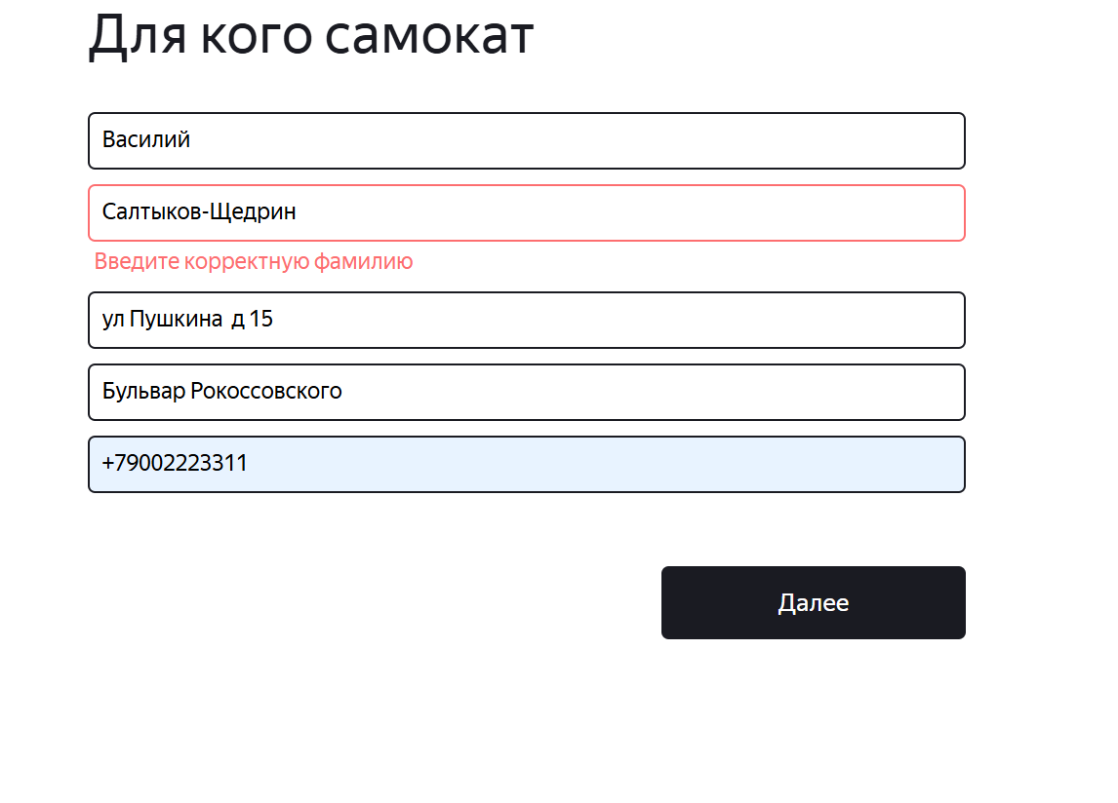
BUG-83 | Поле «Телефон» принимает значение «891612345678» (12 цифр без «+») | Открыт | Желательный | 1. Открыта форма «Для кого самокат». | 1. В поле «Телефон» ввести значение «891612345678» (12 цифр). 2. Нажать кнопку «Дальше». | Поле подсвечивается красным, появляется сообщение «Введите корректный телефон», переход на следующую форму заблокирован. | Система принимает значение, переход на форму «Про аренду» выполняется без ошибок. | Яндекс.Браузер 142.0.7444.1216 Версия 25.12.4.1216 (64-bit), Windows 10 Разрешение экрана : 1280*720 Google Chrome Версия: 145.0.7632.110 (официальная сборка) (64 бит), Windows 10 Разрешение экрана: 1920*1080
BUG-84 | Поле «Телефон» принимает значение «+7916123456» (11 символов, 10 цифр после «+») | Открыт | Желательный | 1. Открыта форма «Для кого самокат». | 1. В поле «Телефон» ввести значение «+7916123456» (11 символов: «+» и 10 цифр). 2. Нажать кнопку «Дальше». | Поле подсвечивается красным, появляется сообщение «Введите корректный телефон», переход на следующую форму заблокирован. | Система принимает значение, переход на форму «Про аренду» выполняется без ошибок. | Яндекс.Браузер 142.0.7444.1216 Версия 25.12.4.1216 (64-bit), Windows 10 Разрешение экрана : 1280*720 Google Chrome Версия: 145.0.7632.110 (официальная сборка) (64 бит), Windows 10 Разрешение экрана: 1920*1080
BUG-85 | В Chrome нажатие Enter в поле «Номер заказа» не вызывает отображение данных заказа | Открыт | Желательный | 1. Открыта главная страница веб-приложения. 2. Нажата кнопка «Статус заказа» в шапке. 3. Заказ создан ранее. | 1. Ввести корректный номер заказа в поле «Номер заказа». 2. Нажать клавишу Enter. | Отображаются все данные заказа: имя, фамилия, адрес, станция метро, телефон, дата, срок, цвет, комментарий. | Ничего не происходит (страница не обновляется, данные не отображаются). При этом недокументированная кнопка «Go!» работает, но Enter не срабатывает. | Яндекс.Браузер 142.0.7444.1216 Версия 25.12.4.1216 (64-bit), Windows 10 Разрешение экрана : 1280*720 Google Chrome Версия: 145.0.7632.110 (официальная сборка) (64 бит), Windows 10 Разрешение экрана: 1920*1080
BUG-86 | В календаре поля «Когда привезти самокат» доступны для выбора даты предыдущего месяца | Открыт | Желательный | 1. Открыта форма «Про аренду». | 1. Нажать на поле «Когда привезти самокат». 2. В открывшемся календаре перейти на предыдущий месяц (нажать на стрелку влево). 3. Попытаться выбрать любую дату из отображаемого предыдущего месяца. | Все даты предыдущего месяца должны быть неактивны (отображаться серым цветом) и недоступны для выбора. | Все даты предыдущего месяца активны и доступны для выбора. Система позволяет выбрать дату из предыдущего месяца, и заказ оформляется с этой датой. | Яндекс.Браузер 142.0.7444.1216 Версия 25.12.4.1216 (64-bit), Windows 10 Разрешение экрана : 1280*720 Google Chrome Версия: 145.0.7632.110 (официальная сборка) (64 бит), Windows 10 Разрешение экрана: 1920*1080
BUG-87 | Поле «Адрес» принимает значение, состоящее только из цифр (невалидный ввод) | Открыт | Критический | 1.Открыта форма «Для кого самокат». | 1.В поле «Адрес» ввести значение, состоящее только из цифр (например, «1234567890»). 2.Нажать кнопку «Дальше». | Проверить, что в поле "Адрес" система НЕ принимает значение цифры без букв Ошибка "Введите корректный адрес", поле подсвечено красным, переход на следующую форму заблокирован | Система принимает значение, переход на форму «Про аренду» выполняется без ошибок, заказ оформляется. | Яндекс.Браузер 142.0.7444.1216 Версия 25.12.4.1216 (64-bit), Windows 10 Разрешение экрана : 1280*720 Google Chrome Версия: 145.0.7632.110 (официальная сборка) (64 бит), Windows 10 Разрешение экрана: 1920*1080 | 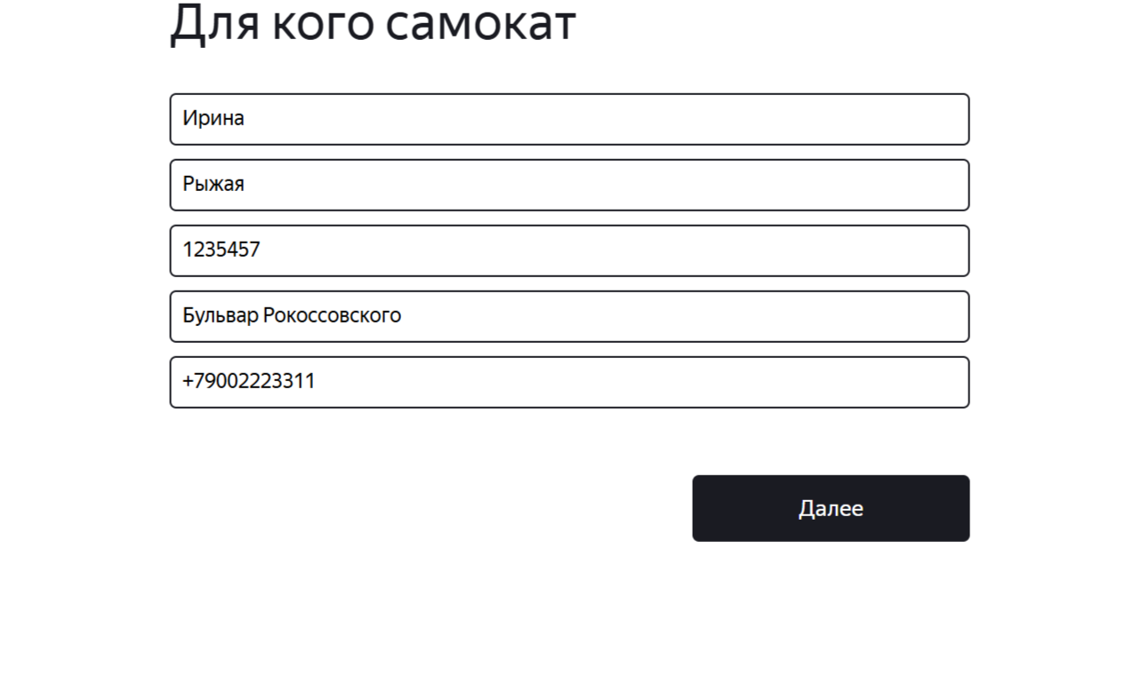 | 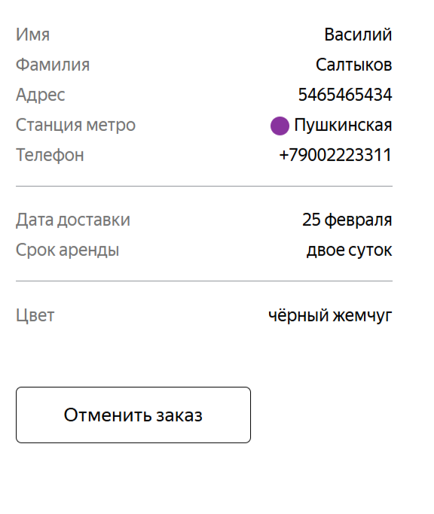
BUG-90 | Поле «Фамилия» не принимает значение с тире " | Открыт | Желательный | 1. Открыта форма «Для кого самокат». | 1. В поле «Адрес» ввести значение " ул.Красная — Площадь, д. 15" 2. Нажать кнопку «Дальше». | Система принимает значение, переход на форму «Про аренду» выполняется без ошибок. | Поле подсвечивается красным, появляется сообщение «Введите корректную фамилию», переход на следующую форму заблокирован. | Яндекс.Браузер 142.0.7444.1216 Версия 25.12.4.1216 (64-bit), Windows 10 Разрешение экрана : 1280*720 Google Chrome Версия: 145.0.7632.110 (официальная сборка) (64 бит), Windows 10 Разрешение экрана: 1920*1080 | 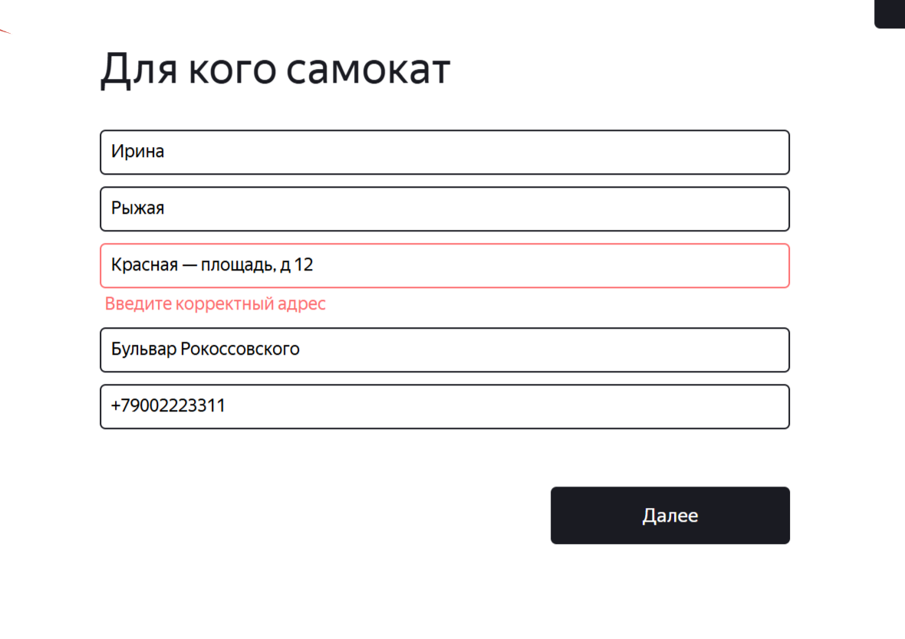
BUG-91 | Поле «Телефон» принимает значение «8916123456789» (13 цифр без «+») | Открыт | Желательный | 1. Открыта форма «Для кого самокат». | 1. В поле «Телефон» ввести значение «8916123456789» (13цифр). 2. Нажать кнопку «Дальше». | Поле подсвечивается красным, появляется сообщение «Введите корректный телефон», переход на следующую форму заблокирован. | Система принимает значение, переход на форму «Про аренду» выполняется без ошибок. | Яндекс.Браузер 142.0.7444.1216 Версия 25.12.4.1216 (64-bit), Windows 10 Разрешение экрана : 1280*720 Google Chrome Версия: 145.0.7632.110 (официальная сборка) (64 бит), Windows 10 Разрешение экрана: 1920*1080

Баг-репорты вне тестовая докуме
Задание №1. Баг-репорты вне тестовая документация
Ссылка на чек-листы https://docs.google.com/spreadsheets/d/10aVvNyFDX7dMqNSqWWq2FQI0weWk-fFg_VZGzkw0JfQ/edit?usp=sharing
Тестовый стенд веб-приложения: https://6286f388-8587-49df-a388-542b5c8a1ea8.serverhub.praktikum-services.ru/

BUG-8 | Поле «Когда привезти самокат» допускает ручной ввод даты | Открыт | Желательный | 1. Открыта форма «Про аренду». | 1. Кликнуть в поле «Когда привезти самокат». 2. Ввести дату с клавиатуры (например, «12.12.2024»). | Ручной ввод должен быть невозможен (поле доступно только через календарь). | Дата вводится с клавиатуры и принимается системой. | Яндекс.Браузер 142.0.7444.1216 Версия 25.12.4.1216 (64-bit), Windows 10 Разрешение экрана : 1280*720 Google Chrome Версия: 145.0.7632.110 (официальная сборка) (64 бит), Windows 10 Разрешение экрана: 1920*1080
BUG-34 | система принимает станцию метро с пробелом вначале и конце названия станции | Открыт | Желательный | 1. Открыть форму «Сделать заказт». | 1. В форме «Сделать заказ» кликнуть в поле «Станция метро». 2. Ввсести пробел 3. Выбрать станцию | система НЕ принимает станцию метро с пробелом вначале и конце названия станции | Система принимает значение, заказ оформаляется | Яндекс.Браузер 142.0.7444.1216 Версия 25.12.4.1216 (64-bit), Windows 10 Разрешение экрана : 1280*720 Google Chrome Версия: 145.0.7632.110 (официальная сборка) (64 бит), Windows 10 Разрешение экрана: 1920*1080
BUG-35 | Плейсхолдер поля ввода номера заказа не соответствует требованию «Номер заказа» | Открыт | Желательный | 1. Открыта главная страница лендинга. | 1. Нажать на кнопку «Статус заказа» в шапке. | Появляется поле ввода с плейсхолдером «Номер заказа». | Отображается плейсхолдер «Введите номер заказа». | Яндекс.Браузер 142.0.7444.1216 Версия 25.12.4.1216 (64-bit), Windows 10 Разрешение экрана : 1280*720 Google Chrome Версия: 145.0.7632.110 (официальная сборка) (64 бит), Windows 10 Разрешение экрана: 1920*1080
BUG-36 | Отменённый заказ остаётся доступным для просмотра по номеру | Открыт | Желательный | 1. Создан заказ. 2. Заказ отменён через кнопку «Отменить» и подтверждение. | 1. Ввести номер отменённого заказа в поле поиска на экране статуса. 2. Нажать Enter. | Должно появиться сообщение «Такого заказа нет. Точно верный номер?». | Отображаются данные заказа (заказ не удалён). | Яндекс.Браузер 142.0.7444.1216 Версия 25.12.4.1216 (64-bit), Windows 10 Разрешение экрана : 1280*720 Google Chrome Версия: 145.0.7632.110 (официальная сборка) (64 бит), Windows 10 Разрешение экрана: 1920*1080
BUG-37 | Присутствует недокументированная кнопка «Go!» рядом с полем ввода номера заказа | Открыт | Желательный | 1. Открыть главную страницу. 2. Нажать кнопку «Статус заказа». | 1. Посмотреть на интерфейс рядом с полем ввода. | Кнопка «Go!» не должна отображаться (не указана в требованиях/макетах). | Наличие кнопки Go, которая не описана в требованиях | Яндекс.Браузер 142.0.7444.1216 Версия 25.12.4.1216 (64-bit), Windows 10 Разрешение экрана : 1280*720 Google Chrome Версия: 145.0.7632.110 (официальная сборка) (64 бит), Windows 10 Разрешение экрана: 1920*1080
BUG-38 | Неверный текст в попапе успешной отмены заказа | Открыт | Желательный | 1. Создать заказ. 2. На экране статуса нажать «Отменить заказ», подтвердить отмену. | 1. Дождаться появления попапа после подтверждения отмены. | Текст: «Заказ отменён. Возвращайтесь, мы всегда вас ждём :)». | текст Возвращайтесь мы всегда вас ждем:) | Яндекс.Браузер 142.0.7444.1216 Версия 25.12.4.1216 (64-bit), Windows 10 Разрешение экрана : 1280*720 Google Chrome Версия: 145.0.7632.110 (официальная сборка) (64 бит), Windows 10 Разрешение экрана: 1920*1080
BUG-39 | При создании одного заказа через веб в БД появляется две записи с разницей в несколько секунд | Открыт | Желательный | 1. Сервер запущен, БД доспупна | "1. Открыть веб-приложение. 2. Заполнить все поля формы «Сделать заказ» валидными данными. 3. Нажать «Заказать». 4. Подключиться к БД и найти заказы по номеру или данным пользователя." | В БД должна быть одна запись заказа. | В БД появляются две одинаковые записи с разницей во времени в несколько секунд. Один из заказов может быть нерабочим. | Яндекс.Браузер 142.0.7444.1216 Версия 25.12.4.1216 (64-bit), Windows 10 Разрешение экрана : 1280*720 Google Chrome Версия: 145.0.7632.110 (официальная сборка) (64 бит), Windows 10 Разрешение экрана: 1920*1080
BUG-40 | Кнопка «Отменить заказ» для заказа, который уже у курьера, исчезает полностью, а должна быть неактивной | Открыт | Желательный | 1. Создан заказ. 2. Заказ принят курьером (статус 2 или выше). | 1. Перейти на экран статуса заказа. | Кнопка «Отменить заказ» должна отображаться, но быть неактивной (серой). | Кнопка полностью отсутствует на странице. | Яндекс.Браузер 142.0.7444.1216 Версия 25.12.4.1216 (64-bit), Windows 10 Разрешение экрана : 1280*720 Google Chrome Версия: 145.0.7632.110 (официальная сборка) (64 бит), Windows 10 Разрешение экрана: 1920*1080
BUG-41 | При создании заказа через веб‑форму дата доставки сохраняется в БД с временем 00:00 (начало дня), а должна быть 23:59 (конец дня) | Открыт | Критический | 1. Сервер запущен, БД доступна. | 1. Создать заказ через веб-интерфейс с любой датой доставки (например, завтра). 2. Подключиться к БД и проверить поле deliveryDate. | Дата доставки в БД должна быть сохранена с временем 23:59:00. | Дата сохранена как 00:00:00 дня доставки. | Яндекс.Браузер 142.0.7444.1216 Версия 25.12.4.1216 (64-bit), Windows 10 Разрешение экрана : 1280*720 Google Chrome Версия: 145.0.7632.110 (официальная сборка) (64 бит), Windows 10 Разрешение экрана: 1920*1080
BUG-42 | Логотип «Яндекс Самокат» на странице статуса заказа меняет надписи местами, когда курьер берёт заказ в работу | Открыт | Желательный | 1. Создан заказ. 2. Курьер принял заказ в мобильном приложении. | 1. Перейти на экран статуса заказа в вебе. 2. Посмотреть на логотип в шапке. | Логотип должен отображаться корректно (цвета и надписи не меняются). | надписи логотипа меняются местами «Самокат» «Яндекс» при выборе цвета серая безысходность | Яндекс.Браузер 142.0.7444.1216 Версия 25.12.4.1216 (64-bit), Windows 10 Разрешение экрана : 1280*720 Google Chrome Версия: 145.0.7632.110 (официальная сборка) (64 бит), Windows 10 Разрешение экрана: 1920*1080
BUG-43 | После принятия одного заказа во вкладке «Мои» отображаются два одинаковых заказа | Открыт | Желательный | 1. Сервер запущен. 2. В вебе создан заказ. 3. Курьер авторизован в мобильном приложении. | 1. Принять заказ (нажать «Принять» и подтвердить). 2. Перейти на вкладку «Мои». | Во вкладке «Мои» должен отображаться только один принятый заказ. | Отображаются два одинаковых заказа (дублирование). | Устройство: SAMSUNG Модель: Galaxy A55-5G ОС: Android 16 Версия One UII: One UI Core 8.0 Разрешение экрана: 1080 × 2340 Диагональ: 6.6 дюйма Тип сети: Wi-Fi / Мобильная сеть (LTE) / Без сети Версия сервисов Google Play: 26.15.00
BUG-44 | При взятии в работу трёх и более заказов приложение вылетает с ошибкой («жук») | Открыт | Блокирующий | 1. Создано минимум 4 заказа. 2. Курьер авторизован. | 1. Принять первый заказ. 2. Принять второй заказ. 3. Принять третий заказ. 4. Принять четвёртый заказ. | Приложение должно стабильно работать при любом количестве принятых заказов. | После принятия третьего-четвёртого заказа приложение вылетает (появляется экран «жук»). | Устройство: SAMSUNG Модель: Galaxy A55-5G ОС: Android 16 Версия One UII: One UI Core 8.0 Разрешение экрана: 1080 × 2340 Диагональ: 6.6 дюйма Тип сети: Wi-Fi / Мобильная сеть (LTE) / Без сети Версия сервисов Google Play: 26.15.00
BUG-45 | После нажатия кнопки «Заказать» появляется дополнительный попап «Хотите оформить заказ?», не предусмотренный требованиями | Открыт | Желательный | 1. Заполнить все поля формы «Про аренду» валидными данными. 2. Нажать кнопку «Заказать». | 1. нажать на кнопку Заказать, 2.перейти на форму " Хотите оформиь заказ?" | Заказ должен оформляться сразу, появляется попап с номером заказа. | появляется попап с вопросом «Хотите оформить заказ?» и кнопками «Да»/«Нет». После нажатия «Да» – попап с номером. | Яндекс.Браузер 142.0.7444.1216 Версия 25.12.4.1216 (64-bit), Windows 10 Разрешение экрана : 1280*720 Google Chrome Версия: 145.0.7632.110 (официальная сборка) (64 бит), Windows 10 Разрешение экрана: 1920*1080 | 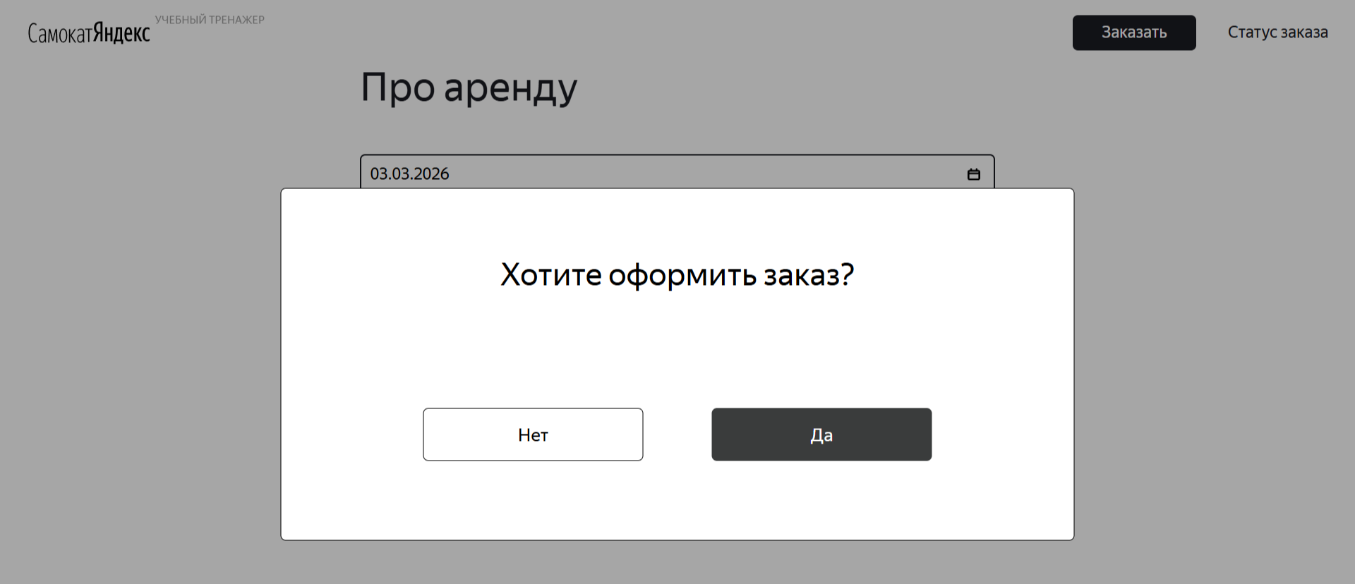
BUG-46 | Некорректное отображение даты доставки в мобильном приложении по сравнению с вебом и БД (сдвиг на день) | Открыт | Критический | 1. В вебе создан заказ с датой доставки (например, завтра). | 1. В мобильном приложении открыть этот заказ в списке. | Дата доставки должна совпадать с указанной в вебе. | Дата доставки отображается на день раньше или иначе. | Устройство: SAMSUNG Модель: Galaxy A55-5G ОС: Android 16 Версия One UII: One UI Core 8.0 Разрешение экрана: 1080 × 2340 Диагональ: 6.6 дюйма Тип сети: Wi-Fi / Мобильная сеть (LTE) / Без сети Версия сервисов Google Play: 26.15.00
BUG-47 | При вводе некорректных данных авторизации не появляется сообщение «Неверный логин или пароль» | Открыт | Желательный | 1. Открыт экран авторизации. | 1. Ввести неверный логин или пароль. 2. Нажать «Войти». | Должно появиться всплывающее уведомление «Неверный логин или пароль». | Никакого сообщения об ошибке не появляется, вход не выполняется (или просто ничего не происходит). | Устройство: SAMSUNG Модель: Galaxy A55-5G ОС: Android 16 Версия One UII: One UI Core 8.0 Разрешение экрана: 1080 × 2340 Диагональ: 6.6 дюйма Тип сети: Wi-Fi / Мобильная сеть (LTE) / Без сети Версия сервисов Google Play: 26.15.00
BUG-48 | При тапе на «Не помню пароль» открывается уведомление с текстом «Свяжитесь с менеджером:0101», а должно быть «Свяжитесь с поддержкой: 0101» | Открыт | Желательный | 1. Открыт экран авторизации. | 1. Нажать на ссылку «Не помню пароль». | Текст уведомления: «Свяжитесь с поддержкой: 0101». | Текст уведомления: «Свяжитесь с менеджером:0101». | Устройство: SAMSUNG Модель: Galaxy A55-5G ОС: Android 16 Версия One UII: One UI Core 8.0 Разрешение экрана: 1080 × 2340 Диагональ: 6.6 дюйма Тип сети: Wi-Fi / Мобильная сеть (LTE) / Без сети Версия сервисов Google Play: 26.15.00
BUG-49 | На вкладке «Все» вместо изображения книги отображается изображение рук | Открыт | Желательный | 1. Нет доступных заказов (пустой список). | 1. Перейти на вкладку «Все». | Должна отображаться заглушка с книгой (согласно макету). | Отображается рисунок с изображением рук. | Устройство: SAMSUNG Модель: Galaxy A55-5G ОС: Android 16 Версия One UII: One UI Core 8.0 Разрешение экрана: 1080 × 2340 Диагональ: 6.6 дюйма Тип сети: Wi-Fi / Мобильная сеть (LTE) / Без сети Версия сервисов Google Play: 26.15.00
BUG-50 | На вкладке «Мои» вместо изображения книги отображается изображение рук | Открыт | Желательный | 1. Нет принятых заказов (пустой список). | 1. Перейти на вкладку «Мои». | Должна отображаться заглушка с книгой. | Отображается рисунок с изображением рук. | Устройство: SAMSUNG Модель: Galaxy A55-5G ОС: Android 16 Версия One UII: One UI Core 8.0 Разрешение экрана: 1080 × 2340 Диагональ: 6.6 дюйма Тип сети: Wi-Fi / Мобильная сеть (LTE) / Без сети Версия сервисов Google Play: 26.15.00
BUG-51 | Кнопка выхода из личного кабинета отсутствует; вместо неё отображается фигурка человека | Открыт | Желательный | 1. Пользователь авторизован. | 1. Открыть любой экран приложения. 2. Найти элемент для выхода. | Должна присутствовать кнопка «Выход» или иконка с соответствующим действием. | Вместо кнопки выхода отображается фигурка человека (вероятно, аватар), которая не выполняет выход. | Устройство: SAMSUNG Модель: Galaxy A55-5G ОС: Android 16 Версия One UII: One UI Core 8.0 Разрешение экрана: 1080 × 2340 Диагональ: 6.6 дюйма Тип сети: Wi-Fi / Мобильная сеть (LTE) / Без сети Версия сервисов Google Play: 26.15.00
BUG-52 | В полной версии карточки заказа отсутствует поле «Комментарий» | Открыт | Критический | 1. Создан заказ с заполненным комментарием. | 1. Открыть полную карточку заказа (тапнуть по краткой). | В полной карточке должно отображаться поле «Комментарий» с введённым текстом. | Поле «Комментарий» отсутствует. | Устройство: SAMSUNG Модель: Galaxy A55-5G ОС: Android 16 Версия One UII: One UI Core 8.0 Разрешение экрана: 1080 × 2340 Диагональ: 6.6 дюйма Тип сети: Wi-Fi / Мобильная сеть (LTE) / Без сети Версия сервисов Google Play: 26.15.00
BUG-53 | В диалоге об отсутствии интернета неверный заголовок и шрифт | Открыт | Желательный | 1. Интернет отключён. 2. Совершено действие, вызывающее диалог (например, нажатие «Войти»). | 1. Посмотреть на заголовок и текст диалога. | Заголовок: «Отсутствует интернет-соединение» (полужирный шрифт). | Заголовок: «Нет доступа к интернету»; шрифт обычный (не полужирный). | Устройство: SAMSUNG Модель: Galaxy A55-5G ОС: Android 16 Версия One UII: One UI Core 8.0 Разрешение экрана: 1080 × 2340 Диагональ: 6.6 дюйма Тип сети: Wi-Fi / Мобильная сеть (LTE) / Без сети Версия сервисов Google Play: 26.15.00
BUG-54 | Отменённый заказ не удаляется из БД и может быть найден по трек‑номеру | Открыт | Желательный | 1. Создан заказ. 2. Заказ отменён через интерфейс. | 1. Выполнить GET-запрос к API /api/v1/orders/track?t=<номер> для отменённого заказа. | Должен вернуться HTTP 404 Not Found (заказ не найден). | Заказ возвращается с кодом 200 и данными. | Тестовый стенд веб-приложения API : https://6286f388-8587-49df-a388-542b5c8a1ea8.serverhub.praktikum-services.ru/ Инструмент: Postman / curl​ ОС:Windows 10 x64
BUG-88 | Несоответствие цвета попапа станций метро согласно требованиям светло- серого цвета | Открыт | Желательный | Открыта форма «Для кого самокат». | 1.Обратить внимание на цвет попапа . | на форме для кого самокат Попап на станцию метро светло- серый | попап на станцию метро темно серый цвет на форме для кого самокат | Яндекс.Браузер 142.0.7444.1216 Версия 25.12.4.1216 (64-bit), Windows 10 Разрешение экрана : 1280*720 Google Chrome Версия: 145.0.7632.110 (официальная сборка) (64 бит), Windows 10 Разрешение экрана: 1920*1080 | 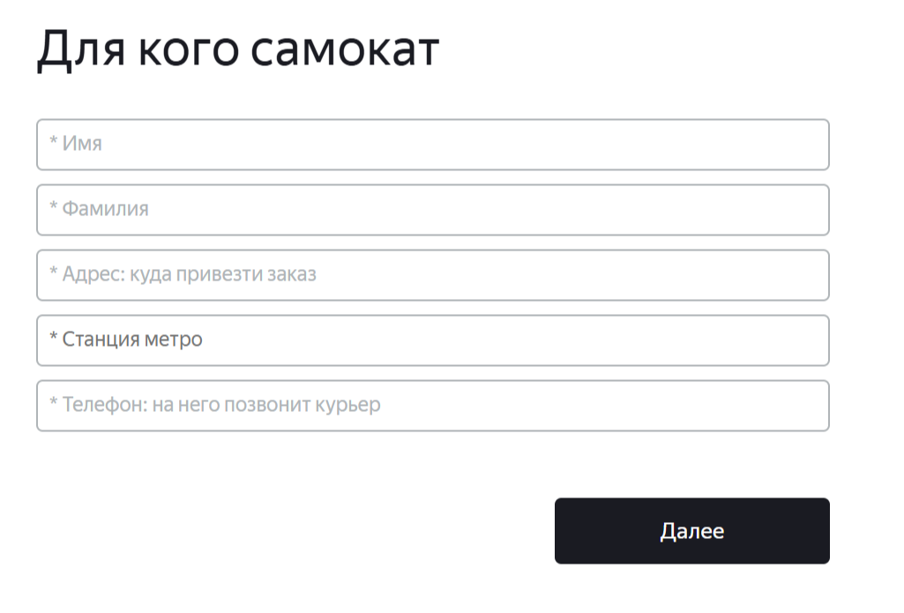
BUG-89 | В блоке данных заказа на экране «Статус заказа» не отображается выбранная станция метро (поле пустое) | Открыт | Желательный | 1.Создать заказ, в котором выбрана станция метро последняя станция в списке саджеста Лихоборы 2,Номер заказа известен. | 1.Нажать кнопку «Статус заказа» в шапке лендинга. 2.Ввести номер заказа и нажать Enter (или кнопку «Посмотреть»). 3.В блоке данных заказа найти поле «Станция метро» и проверить его содержимое.. | Станции корректно отображаются в статсуске заказов | Последняя станция из списка саджеста не показывается в статусе заказов | Яндекс.Браузер 142.0.7444.1216 Версия 25.12.4.1216 (64-bit), Windows 10 Разрешение экрана : 1280*720 Google Chrome Версия: 145.0.7632.110 (официальная сборка) (64 бит), Windows 10 Разрешение экрана: 1920*1080 | 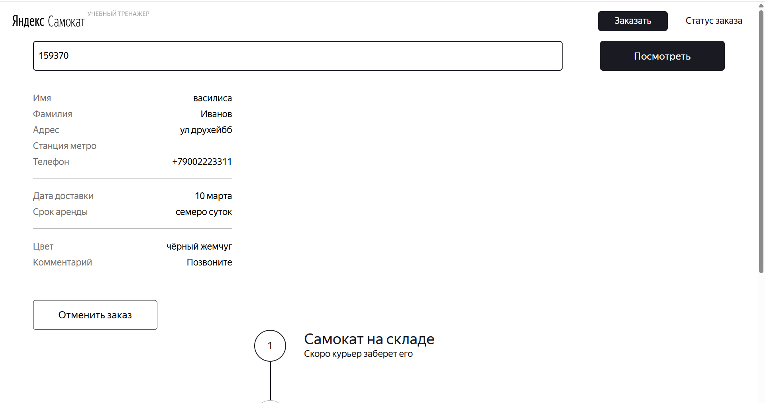

Баг-репорты Задание 2
Задание № 2. Баг-репорты мобильного приложения Яндекс.Самокат
Ссылка на тест-кейсы https://docs.google.com/spreadsheets/d/10aVvNyFDX7dMqNSqWWq2FQI0weWk-fFg_VZGzkw0JfQ/edit?usp=sharing
Мобильное приложение :https://code.s3.yandex.net/qa/files/scooter-v2.0.apk
ID | Название БР | Статус | Приоритет | Предусловия | Шаги воспроизведения | Ожидаемый результат | Фактический результат | Окружение | дополнительно
BUG-55 | При переходе на главную страницу после авторизации отображается ошибка («жук») из-за некорректных данных заказа в БД | Открыт | Блокирующий | 1. Сервер запущен, мобильное приложение установлено. 2. В базе данных присутствует заказ с некорректными или противоречивыми данными (например, выбран цвет «серая безысходность»). 3. Пользователь авторизован в приложении. | 1. Открыть мобильное приложение и авторизоваться. 2. Перейти на главную страницу (лендинг). 3. Наблюдать за отображением страницы. | Главная страница загружается корректно, без ошибок. | Вместо главной страницы отображается экран с сообщением об ошибке («жук») и предложением перезапустить приложение. | "Приложение: Яндекс Самокат Версия приложения:2,0 Устройство: SAMSUNG Модель: Galaxy A55-5G ОС: Android 16 Версия One UII: One UI Core 8.0 Разрешение экрана: 1080 × 2340 Диагональ: 6.6 дюйма Тип сети: Wi-Fi / Мобильная сеть (LTE) / Без сети Версия сервисов Google Play: 26.15.00"
BUG-56 | Push-уведомление приходит не в 21:59 по местному времени (приходит раньше/позже или не приходит) | Открыт | Желательный | 1. Сервер запущен. 2. В веб-интерфейсе создан заказ с датой доставки = завтрашний день. 3. Курьер авторизован в мобильном приложении и принял этот заказ. 4. Устройство находится в часовом поясе, отличном от UTC (например, MSK, UTC+3). | 1. Установить системное время устройства на 21:58 дня доставки (по местному времени). 2. Дождаться наступления 21:59. 3. Проверить, появляется ли push-уведомление ровно в 21:59. 4. Проверить текст уведомления. | Уведомление приходит ровно в 21:59 по местному времени. Текст содержит «до времени 23:59». | Уведомление не приходит, либо приходит в другое время (например, в 19:00 при UTC+3, или в 22:00 предыдущего дня). Текст может быть неверным. | "Приложение: Яндекс Самокат Версия приложения:2,0 Устройство: SAMSUNG Модель: Galaxy A55-5G ОС: Android 16 Версия One UII: One UI Core 8.0 Разрешение экрана: 1080 × 2340 Диагональ: 6.6 дюйма Тип сети: Wi-Fi / Мобильная сеть (LTE) / Без сети Версия сервисов Google Play: 26.15.00" | 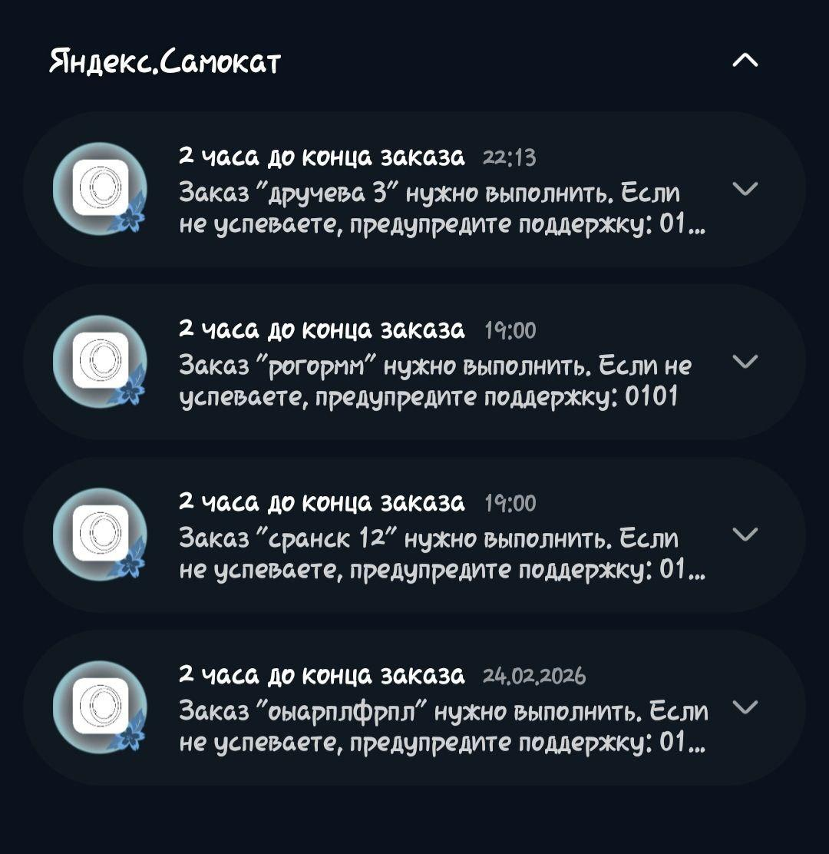
BUG-57 | Дата доставки заказа в мобильном приложении отображается некорректно (сдвиг на день) при создании заказа через веб | Открыт | Желательный | 1. Сервер запущен. 2. В веб-приложении создан заказ с датой доставки = завтрашний день. 3. Номер заказа известен. | 1. В мобильном приложении авторизоваться под курьером. 2. Открыть вкладку «Все» и найти созданный заказ. 3. Сравнить отображаемую дату доставки с той, что была указана в вебе. | Дата доставки должна совпадать с указанной в вебе. | Дата доставки отображается на день раньше (например, в вебе выбрано 25.02 – в мобилке показывает 24.02). | "Приложение: Яндекс Самокат Версия приложения:2,0 Устройство: SAMSUNG Модель: Galaxy A55-5G ОС: Android 16 Версия One UII: One UI Core 8.0 Разрешение экрана: 1080 × 2340 Диагональ: 6.6 дюйма Тип сети: Wi-Fi / Мобильная сеть (LTE) / Без сети Версия сервисов Google Play: 26.15.00"
BUG-58 | При тапе на push-уведомление приложение вылетает (крашится) с ошибкой | Открыт | Блокирующий | 1. Получено push-уведомление (активный заказ). 2. Приложение находится в фоне или закрыто. | 1. Тапнуть по push-уведомлению в шторке уведомлений. | Приложение должно открыться на вкладке «Мои», отобразив список заказов. | Приложение открывается на секунду и сразу вылетает (появляется экран «жук»). | "Приложение: Яндекс Самокат Версия приложения:2,0 Устройство: SAMSUNG Модель: Galaxy A55-5G ОС: Android 16 Версия One UII: One UI Core 8.0 Разрешение экрана: 1080 × 2340 Диагональ: 6.6 дюйма Тип сети: Wi-Fi / Мобильная сеть (LTE) / Без сети Версия сервисов Google Play: 26.15.00"
BUG-59 | При отсутствии интернета и нажатии кнопки «Войти» отображается системное сообщение об ошибке вместо предусмотренного диалога «Отсутствует интернет-соединение» | Открыт | Желательный | 1. Интернет на устройстве отключён (авиарежим). 2. Приложение запущено, открыт экран авторизации. | 1. Ввести любые логин/пароль. 2. Нажать кнопку «Войти». | Должен появиться диалог с заголовком «Отсутствует интернет-соединение» и кнопкой «Ок». | Появляется всплывающее сообщение: «Unable to resolve host … No address associated with hostname» (системная ошибка). | "Приложение: Яндекс Самокат Версия приложения:2,0 Устройство: SAMSUNG Модель: Galaxy A55-5G ОС: Android 16 Версия One UII: One UI Core 8.0 Разрешение экрана: 1080 × 2340 Диагональ: 6.6 дюйма Тип сети: Wi-Fi / Мобильная сеть (LTE) / Без сети Версия сервисов Google Play: 26.15.00"
BUG-60 | При отсутствии интернета и выполнении pull-to-refresh диалог об ошибке не появляется, отображается бесконечная загрузка | Открыт | Желательный | 1. Интернет отключён. 2. Приложение открыто на вкладке «Все». | 1. Потянуть список заказов вниз (pull-to-refresh). | Должен появиться диалог «Отсутствует интернет-соединение». | Появляется индикатор загрузки (крутится бесконечно), диалог отсутствует. | "Приложение: Яндекс Самокат Версия приложения:2,0 Устройство: SAMSUNG Модель: Galaxy A55-5G ОС: Android 16 Версия One UII: One UI Core 8.0 Разрешение экрана: 1080 × 2340 Диагональ: 6.6 дюйма Тип сети: Wi-Fi / Мобильная сеть (LTE) / Без сети Версия сервисов Google Play: 26.15.00"
BUG-61 | В диалоге об отсутствии интернета кнопка «Ок» отображается с некорректным шрифтом (первая буква «О» больше остальных) | Открыт | Желательный | 1. Интернет отключён. 2. Приложение открыто, совершено действие, вызывающее диалог (например, нажатие «Войти»). | 1. Посмотреть на диалог и на кнопку «Ок». | Кнопка «Ок» должна быть оформлена единообразно (все буквы одного размера | Первая буква «О» заметно больше остальных («к»), нарушение типографики. | "Приложение: Яндекс Самокат Версия приложения:2,0 Устройство: SAMSUNG Модель: Galaxy A55-5G ОС: Android 16 Версия One UII: One UI Core 8.0 Разрешение экрана: 1080 × 2340 Диагональ: 6.6 дюйма Тип сети: Wi-Fi / Мобильная сеть (LTE) / Без сети Версия сервисов Google Play: 26.15.00"
BUG-62 | Диалог об отсутствии интернета закрывается при тапе на затемнённый фон, хотя должен закрываться только по кнопке «Ок» | Открыт | Желательный | 1. Интернет отключён. 2. Открыт диалог об отсутствии интернета. | 1. Тапнуть на затемнённую область вне диалога. | Диалог не должен закрываться. | Диалог закрывается. | "Приложение: Яндекс Самокат Версия приложения:2,0 Устройство: SAMSUNG Модель: Galaxy A55-5G ОС: Android 16 Версия One UII: One UI Core 8.0 Разрешение экрана: 1080 × 2340 Диагональ: 6.6 дюйма Тип сети: Wi-Fi / Мобильная сеть (LTE) / Без сети Версия сервисов Google Play: 26.15.00"
BUG-63 | При тапе на push-уведомление в офлайн-режиме приложение вылетает (крашится) вместо открытия вкладки «Мои» с сообщением об ошибке | Открыт | Блокирующий | 1. Интернет отключён. 2. Получено push-уведомление (активный заказ). 3. Приложение в фоне или закрыто. | 1. Тапнуть по push-уведомлению. | Приложение должно открыться на вкладке «Мои» и показать диалог об отсутствии интернета (или сообщение об ошибке). | Приложение вылетает с ошибкой (жук). | "Приложение: Яндекс Самокат Версия приложения:2,0 Устройство: SAMSUNG Модель: Galaxy A55-5G ОС: Android 16 Версия One UII: One UI Core 8.0 Разрешение экрана: 1080 × 2340 Диагональ: 6.6 дюйма Тип сети: Wi-Fi / Мобильная сеть (LTE) / Без сети Версия сервисов Google Play: 26.15.00"
BUG-81 | Push-уведомление приходит для отменённого заказа | Открыт | Критический | 1. курьер авторизован в приложении. 2. Имеется активный заказ, принятый курьером, с датой доставки = текущая дата. 3. Заказ отменён через веб-интерфейс до наступления времени отправки push-уведомления (до 21:59). 4. Устройство находится в часовом поясе, где дедлайн доставки 23:59. | 1. Убедиться, что заказ отменён (статус заказа = отменён). 2. Дождаться наступления 21:59 по местному времени. 3. Проверить наличие push-уведомления в шторке уведомлений и на экране блокировки. | Push-уведомление не должно приходить, так как заказ отменён и больше не требует выполнения. | Push-уведомление приходит с текстом «2 часа до конца заказа…» (как для активного заказа), несмотря на то, что заказ отменён. | "Приложение: Яндекс Самокат Версия приложения:2,0 Устройство: SAMSUNG Модель: Galaxy A55-5G ОС: Android 16 Версия One UII: One UI Core 8.0 Разрешение экрана: 1080 × 2340 Диагональ: 6.6 дюйма Тип сети: Wi-Fi / Мобильная сеть (LTE) / Без сети Версия сервисов Google Play: 26.15.00"

